給工程師
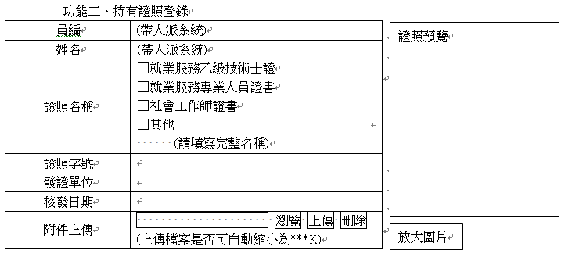
網頁架構項目 | 新問題點 | 建議事項 | 工程師狀況說明 | 完成日期
教育訓練對象 | 針對選修人員的加入，無法管控誰是優先錄取名額 | 後台作業可以呈現報名名單與報名時間的功能 | 1. 優先錄取名額可以指定為必修 2. 選修就先選先贏了 3. 將於「課程企劃書」當中的「訓練對象」功能下方增加「報名狀況」功能，列出必修與選修的人員，以及選修人員的報名狀況
數位課程管理(後台) | 未標註上傳文件檔案容量(可能為5MB以內) | 是否可呈現出上傳容量限制 | 1. 數位課程的超連結，不是用上傳的 2. 鑑於貴公司對外頻寬有限，不建議將數位課程放置於公司內部 3. 建議於 YouTube 開一個公司帳號，將數位課程影片用私人影片的方式放置於 YouTube 上
數位課程管理(前台) | 無法連結觀看 |  | 說明如上
學員簽到表列印 | Excel格式需出現上下午簽到欄位 | 是否可增加一欄下午簽到欄位 | 將增加下午簽到欄位
簽核作業 | 承辦人要簽核的表單未呈現出來有哪些 | 新增一功能:已送簽核表單(承辦人可以看哪些未簽核資訊) | 將增加「我的表單」頁簽
簽核作業 | 承辦人申請簽核作業功能時,無法發送e-mail通知 |  | 目前沒有發送通知的功能，將增加
外部受訓紀錄登錄(前台) | 無法查詢功能 |  | 可增加查詢功能，請提供查詢條件
持有證照登錄(前台) | 無法查詢功能 |  | 可增加查詢功能，請提供查詢條件
數位課程訓練對象 | 跟工程師確認功能為何 |  | 這個功能為針對一個數位課程，指定可以觀看的人員
課程使用經費登錄 | 因應兩家公司經費分開登錄的作業 | 公司新譽/展譽分開呈現 | 將增加公司別欄位
課程企畫書 | 因應兩家公司專案計畫的不同,須在計畫別做分開 | 用計畫別功能去切開新譽/展譽的呈現 | 請問呈現方式？用什麼方式去區分？
課程企劃書 | 目前後台作業主管未做簽核動作時,前台首頁有出現課程名稱 | 主管簽核作業後,才能在學員前台的首頁介面才能顯現出課程名稱 | 將修改為課程企劃書通過簽核之後，才出現於前台
年度課程執行狀況 | 針對出席率與滿意度部分增加匯出excel報表 | 暫時先不做,目前主管還在討論此項目是否要做,再另做通知 | 待通知處理
課程企劃書->訓練對象 | 103年跨年度去看102年計畫對象查詢無名單人員 | 今年度去查詢去年度的計畫對象須可查詢名單人員 | 這是有歷史淵源的問題 原先人派系統僅作為專案以及派遣人員的用途，後來為了將總公司人員也納入，於是也將總公司當作「專案」來處理，以致每一年都要把總公司的人員「移動」到新年度的專案接單 所以，跨年度之後，原「年度接單」裡面已經沒有人了，所以查訊不出人員 只能看到已經指派了必修以及選修的人員 這個功能應該在課程結案之後，就鎖住不可以再更動必修與選修的人員
持有證照登錄(前台) | 目前格式與本公司提供之表格內容不符(證照名稱無分類) | 提供參考格式(如下附件) | 將依照提供畫面格式修改

